Самостоятельная работа 1
Лабораторная работа №3
Решение матричных игр методом минимакса

Технология | Цена реализации единицы продукции, д.е. | Полная себестоимость единицы продукции, д.е. |  |  |  | B1 | B2 | B3 | Minj | Max
 |  | Предприятие 1 | Предприятие 2 |  | A1 | 1.7 | -1.92 | -4.5 | -4.5 | 5.2
I | 12 | 6 | 8 |  | A2 | 6.4 | -4.8 | -5.2 | -5.2
II | 8 | 3 | 2 |  | A3 | 7.32 | 6.6 | 5.2 | 5.2
III | 5 | 2 | 1 |  | Maxi | 7.32 | 6.6 | 5.2 | 5.2
 |  |  |  |  | Min | 5.2

Цена реализации 1 ед. продукции, д.е. |  | Средняя цена реализации 1 ед. продукции, д.е. | Спрос на продуцию, тыс. ед. | Доля продукции предприятия 1, купленной населением | Нижняя цена игры: | 5.2
Предприятие 1 | Предприятие 2 |  |  |  | Верхняя цена игры: | 5.2
10 | 10 | 10 | 1 | 0.57 | Оптимальная технология для обоих компаний существует
10 | 6 | 8 | 2 | 0.42 | Выигрыш у 1 компании (5.2)
10 | 2 | 6 | 3 | 0.25 | Реализовано тыс единиц продукции |  |  | 5 тыс. ед
6 | 10 | 8 | 2 | 0.8
6 | 6 | 6 | 3 | 0.4
6 | 2 | 4 | 4 | 0.3
2 | 10 | 6 | 3 | 0.92
2 | 6 | 4 | 4 | 0.85
2 | 2 | 2 | 5 | 0.72

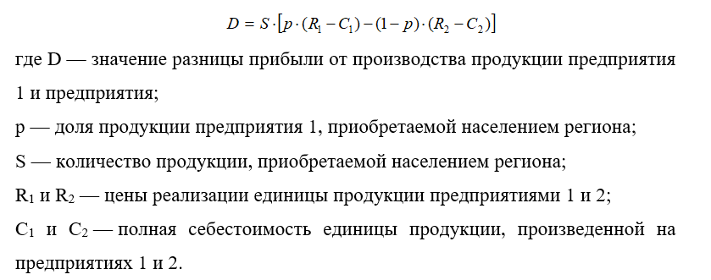
Y = 6 – 0,5 X, где Y -количество продукции, которое приобретет население региона (тыс. ед.),
а X - средняя цена продукции предприятий (д.е.).

